2023_12_data
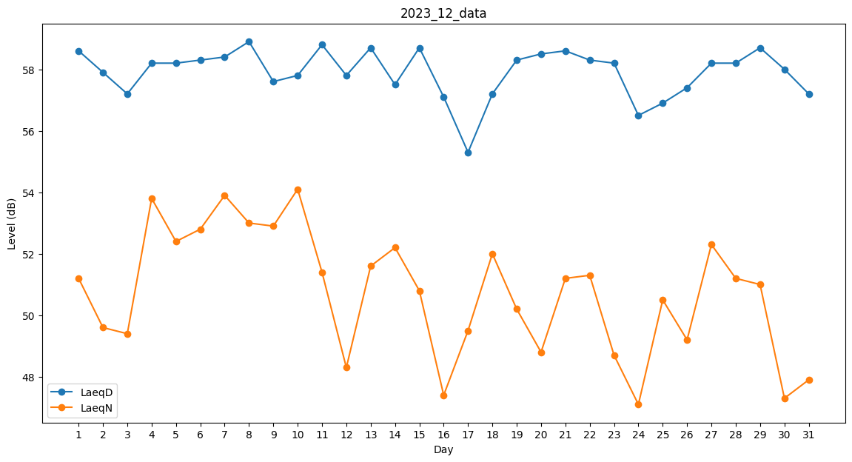
Day | LaeqD | LaeqN
1 | 58.6 | 51.2
2 | 57.9 | 49.6
3 | 57.2 | 49.4
4 | 58.2 | 53.8
5 | 58.2 | 52.4
6 | 58.3 | 52.8
7 | 58.4 | 53.9
8 | 58.9 | 53
9 | 57.6 | 52.9
10 | 57.8 | 54.1
11 | 58.8 | 51.4
12 | 57.8 | 48.3
13 | 58.7 | 51.6
14 | 57.5 | 52.2
15 | 58.7 | 50.8
16 | 57.1 | 47.4
17 | 55.3 | 49.5
18 | 57.2 | 52
19 | 58.3 | 50.2
20 | 58.5 | 48.8
21 | 58.6 | 51.2
22 | 58.3 | 51.3
23 | 58.2 | 48.7
24 | 56.5 | 47.1
25 | 56.9 | 50.5
26 | 57.4 | 49.2
27 | 58.2 | 52.3
28 | 58.2 | 51.2
29 | 58.7 | 51
30 | 58 | 47.3
31 | 57.2 | 47.9

